MATRICES
Clases | Nº Clase | Cluster |  |  | C0 | C1 | C2 | C3
Non-USA | 1 | C0 |  |  | Prediccion / Clase
USA-Only | 2 | C1 |  | Real | 1 | 2 | 3 | 4
Undetermined | 3 | C2 |  | 1 | 184 | 338 | 10 | 47
World | 4 | C3 |  | 2 | 204 | 519 | 10 | 84
 |  |  |  | 3 | 147 | 273 | 31 | 76
 |  |  |  | 4 | 23 | 43 | 2 | 9
 |  |  |  | Total por Clústers | 558 | 1173 | 53 | 216
 |  |  |  | Prob por Clústers | 0.279 | 0.5865 | 0.0265 | 0.108
 |  |  |  | Total | 2000
 | TP/TP+FP
 | TP/TP+FN

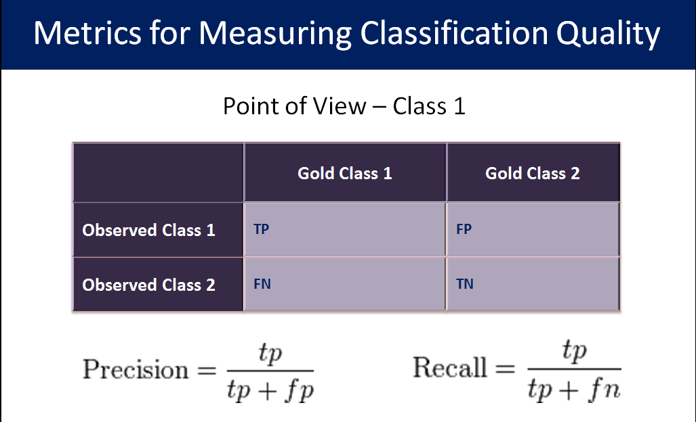
Clase 1 Cluster C0
Precision | 0.32974910394 | Purity | 0.32974910394
Recall | 0.31778929188 | Entropy | 0.51382396942 |  | Purity Total | 0.34969416849
f1-score | 0.3236587511 |  |  |  | Entropy Total | 1.4508901461

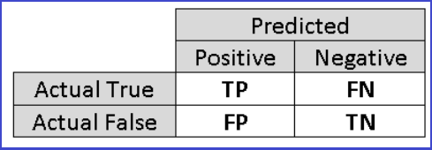
Clase 2 Cluster C1
Precision | 0.44245524297 | Purity | 0.44245524297 |  |  | 0.44928357692
Recall | 0.63525091799 | Entropy | 0.45148593266
f1-score | 0.5216080402

Clase 3 Cluster C2
Precision | 0.58490566038 | Purity | 0.58490566038
Recall | 0.058823529412 | Entropy | 0.1388033915
f1-score | 0.10689655172

Clase 4 Cluster C3
Precision | 0.041666666667 | Purity | 0.041666666667
Recall | 0.11688311688 | Entropy | 0.34677685251
f1-score | 0.061433447099

 |  |  |  | 0 | 1 | 0 | 0 | 0 | 1 | 0 | 0
 |  |  |  | 2 | 14 | 0 | 0 | 21 | 4 | 15 | 1
 |  |  |  | 0 | 0 | 0 | 0 | 1 | 0 | 1 | 0
 |  |  |  | 0 | 0 | 0 | 1 | 1 | 0 | 2 | 0
 |  |  |  | 31 | 81 | 9 | 12 | 116 | 48 | 67 | 42
 |  |  |  | 1 | 4 | 0 | 0 | 12 | 1 | 12 | 0
 |  |  |  | 6 | 29 | 4 | 1 | 55 | 6 | 37 | 8
 |  |  |  | 0 | 1 | 0 | 0 | 1 | 0 | 0 | 1

